Demande - Montage financier
 MONTAGE FINANCIER INITIAL Politique de soutien aux projets structurants pour améliorer les milieux de vie

Nom du projet :

DÉPENSES |  |  |  |  | DÉCLARATION DES TAXES (OBLIGATOIRE) SELON VOTRE ORGANISME |  |  |  |  |  | TOTAL DES DÉPENSES ESTIMÉES

Poste de dépenses admissibles | Description exacte des dépenses (OBLIGATOIRE) | Fournisseur | Estimation du coût sans taxes | Estimation du salaire | Taxes applicables | TPS | TVQ | Taux de retour de taxes gouvernement | Montant du retour de taxes gouvernement | Montant du retour de taxes admissible au projet | Total admissible | Pourcentage
Sélectionner |  |  | - $ | - $ | Sélectionner | - $ | - $ | Sélectionner | - $ | - $ | - $
Sélectionner |  |  | - $ | - $ | Sélectionner | - $ | - $ | Sélectionner | - $ | - $ | - $
Sélectionner |  |  | - $ | - $ | Sélectionner | - $ | - $ | Sélectionner | - $ | - $ | - $
Sélectionner |  |  | - $ | - $ | Sélectionner | - $ | - $ | Sélectionner | - $ | - $ | - $
Sélectionner |  |  | - $ | - $ | Sélectionner | - $ | - $ | Sélectionner | - $ | - $ | - $
Sélectionner |  |  | - $ | - $ | Sélectionner | - $ | - $ | Sélectionner | - $ | - $ | - $
Sélectionner |  |  | - $ | - $ | Sélectionner | - $ | - $ | Sélectionner | - $ | - $ | - $
Sélectionner |  |  | - $ | - $ | Sélectionner | - $ | - $ | Sélectionner | - $ | - $ | - $
Sélectionner |  |  | - $ | - $ | Sélectionner | - $ | - $ | Sélectionner | - $ | - $ | - $
Sélectionner |  |  | - $ | - $ | Sélectionner | - $ | - $ | Sélectionner | - $ | - $ | - $
Sélectionner |  |  | - $ | - $ | Sélectionner | - $ | - $ | Sélectionner | - $ | - $ | - $
Sélectionner |  |  | - $ | - $ | Sélectionner | - $ | - $ | Sélectionner | - $ | - $ | - $
Sélectionner |  |  | - $ | - $ | Sélectionner | - $ | - $ | Sélectionner | - $ | - $ | - $
Sélectionner |  |  | - $ | - $ | Sélectionner | - $ | - $ | Sélectionner | - $ | - $ | - $
Sélectionner |  |  | - $ | - $ | Sélectionner | - $ | - $ | Sélectionner | - $ | - $ | - $
Sélectionner |  |  | - $ | - $ | Sélectionner | - $ | - $ | Sélectionner | - $ | - $ | - $
Sélectionner |  |  | - $ | - $ | Sélectionner | - $ | - $ | Sélectionner | - $ | - $ | - $
Sélectionner |  |  | - $ | - $ | Sélectionner | - $ | - $ | Sélectionner | - $ | - $ | - $
Sélectionner |  |  | - $ | - $ | Sélectionner | - $ | - $ | Sélectionner | - $ | - $ | - $
Sélectionner |  |  | - $ | - $ | Sélectionner | - $ | - $ | Sélectionner | - $ | - $ | - $
Sélectionner |  |  | - $ | - $ | Sélectionner | - $ | - $ | Sélectionner | - $ | - $ | - $
Sélectionner |  |  | - $ | - $ | Sélectionner | - $ | - $ | Sélectionner | - $ | - $ | - $
Sélectionner |  |  | - $ | - $ | Sélectionner | - $ | - $ | Sélectionner | - $ | - $ | - $
 |  |  |  |  |  |  |  |  |  |  | - $ | 0%

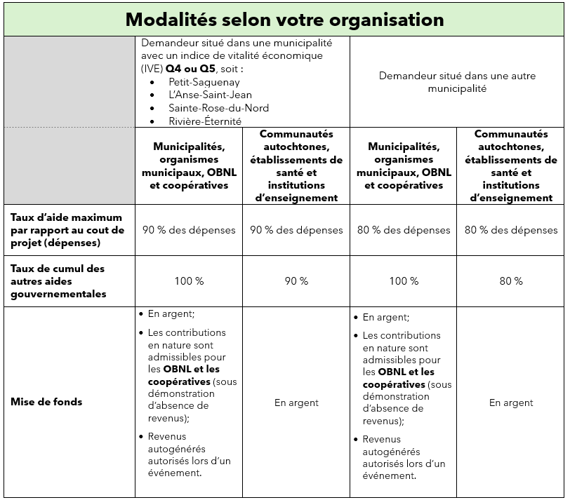
REVENUS ESTIMÉS
Source de revenus / Nom du programme | Prévision du montant | % des revenus estimés | Sélectionner le partenaire (obligatoire)
Politique de soutien aux projets structurants | - $ |  | Subvention provinciale (public)
Mise de fonds | - $ |  | Mise de fonds en argent de l'organisme (privé)
 | - $ |  | Choisir
 | - $ |  | Choisir
 | - $ |  | Choisir
 | - $ |  | Choisir
 | - $ |  | Choisir
 | - $ |  | Choisir
 | - $ |  | Choisir
 | - $ |  | Choisir
Total des revenus | - $ | 0% | #

TOTAL DES REVENUS | - $
TOTAL DES DÉPENSES | - $
BÉNÉFICE OU (PERTE) | - $

